DQAnalysis
DAQO (Ticker: DQ)

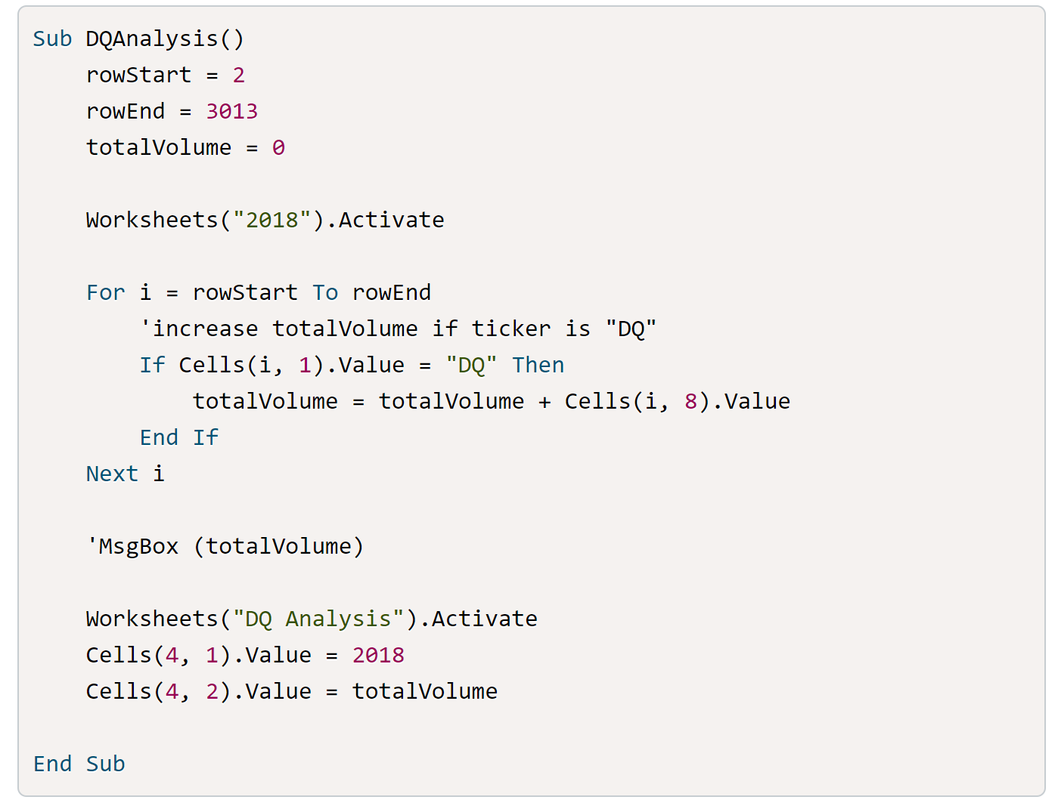
Year | Total Daily Volume | Return
2018 | 107873900 | -0.62601885888

Sheet1
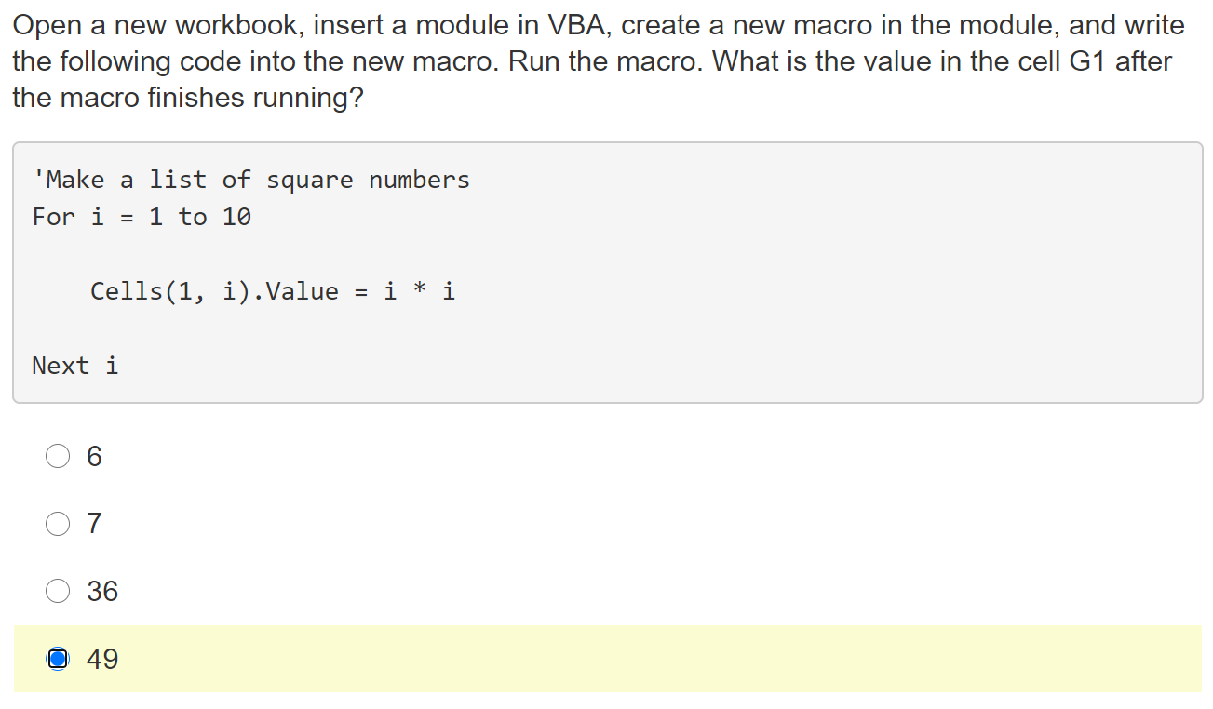
1 | 4 | 9 | 16 | 25 | 36 | 49 | 64 | 81 | 100

